Расчет ДУ
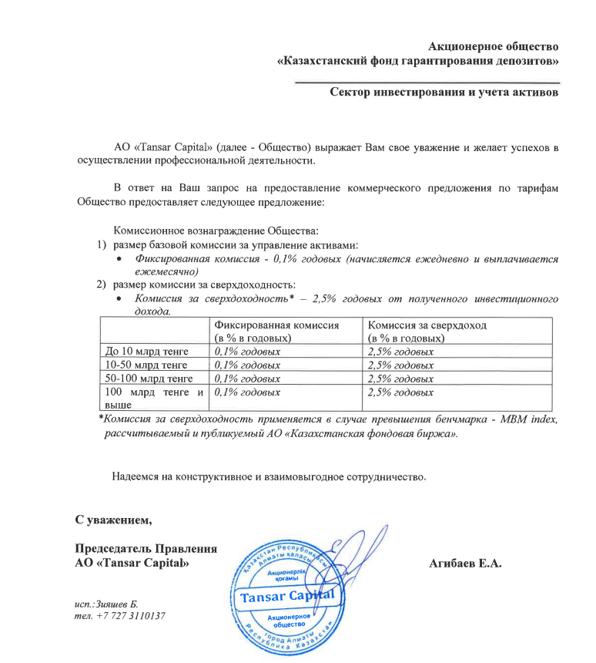
Средняя грязная | Сумма комиссий кроме ДУ | Месячная доля комиссии ДУ | Оплаченная комиссия ДУ за июнь (без корректировки) | Фактическая комиссия за июнь | Корректировка комиссии ДУ за июнь | Комиссия ДУ за июль | К оплате
21,797,312,792.0 | 940,330.38 | 1,816,442.73 | 1,828,729.24 | 1,828,727.51 | -1.72 | 1,816,213.00 | 1,816,211.28

